상품제안서
PGA 죽사 바스타올 2P | 상품코드: F02844

 |  |  |  |  |  |  | 02-412-0044 | www.easy1.co.kr
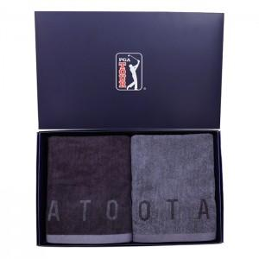

【상세/제작정보】

【인쇄/포장옵션】 | 실크, 자수 / 포장지포장

【공급단가】 | 수량 | 30~ | 50~ | 100~ | 500~ | 1,000~
*VAT별도 | 단가 | 23,680원 | 23,120원 | 22,750원 | 22,200원 | 21,830원

【상품 URL】 | https://easy1.co.kr:443/src/goods_detail.php?gdno=2844

